상품제안서
오복 장수 방짜유기수저 1P(오동나무함+홑보자기) | 상품코드: S43436

 |  |  |  |  |  |  | 02-713-8555 | www.synergygift.co.kr
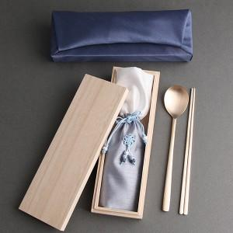

【상세/제작정보】 | <span style="font-size: 14pt;">※ 기본 숟가락 인쇄 / 젓가락 인쇄 희망시 별도 문의 바랍니다.</span>

【인쇄/포장옵션】 | 실크, 레이저 / 홑보자기

【공급단가】 | 수량 | 40~ | 100~ | 300~ | 500~ | 1,000~
*VAT별도 | 단가 | 23,800원 | 22,700원 | 21,700원 | 21,300원 | 20,900원

【상품 URL】 | https://www.synergygift.co.kr:443/src/goods_detail.php?gdno=43436

